VLinguisticas
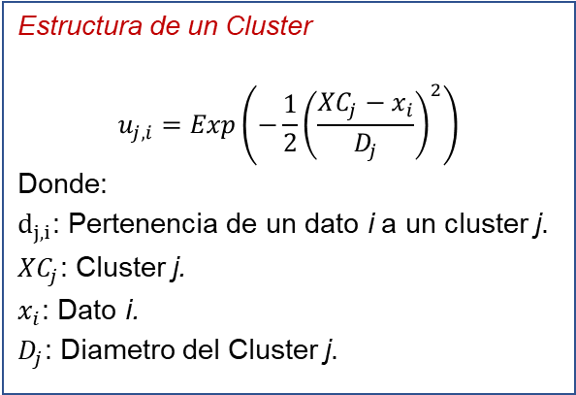
 | Cluster | Impacto | Dj |  | Cluster | Impacto | Dj
XCf1,i | 11.571428571 | Casi Certeza | 7.5283284003 | Xcsi,1 | 0.78245346232 | Insignificantes | 7.4126852337
XCf2,i | 7.5874125874 | Probable | 4.5403164123 | XCs2,i | 2.0735212299 | Menor | 6.444384408
XCf3,i | 4.3471502591 | Posible | 3.7302508303 | XC23,i | 4.3671881513 | Moderado | 5.8709676777
XCf4,i | 3 | Improbable | 4.067038395 | XCs4,i | 10.330421236 | Mayor | 7.3617759488
XCf5,i | 1.2378378378 | Raro | 5.3886600166 | XCs5,i | 16.009424168 | Catastrófico | 11.621028148

ORC
 |  | Frecuencia | 1
 | Cluster | Impacto | Dj | uf | Mapa de Riesgos - Matriz de Pertenencia |  |  |  |  |  | Mapa de Pérdida (kU$) |  |  |  |  | Frecuencia | Matriz Impacto - Mapa de Riesgos |  |  |  |  | Frecuencia | Matriz Gestión - Mitigar el Riesgo (1:0.75) |  |  |  |  | Distribución Agregada de Pérdidas (kU$)
XCf1,i | 11.571428571 | Casi Certeza | 7.5283284003 | 0.37309702701 | 0.29123309002 | 0.30989182042 | 0.35894320469 | 0.3138235685 | 0.25746979844 | Casi Certeza | 6.2205636897 | 18.984823103 | 78.381168116 | 78.381168116 | 185.25190822 | Casi Certeza | 2 | 3 | 4 | 4 | 5 | Casi Certeza | 1 | 1.5 | 4 | 4 | 5 | Casi Certeza | 3.6232679701 | 11.766482784 | 28.134387671 | 24.597857881 | 47.69677147
XCf2,i | 7.5874125874 | Probable | 4.5403164123 | 0.34905943677 | 0.27246976259 | 0.28992636356 | 0.33581750534 | 0.29360480019 | 0.24088174475 | Probable | 6.2205636897 | 18.984823103 | 18.984823103 | 78.381168116 | 78.381168116 | Probable | 2 | 3 | 3 | 4 | 4 | Probable | 1 | 1.5 | 1.5 | 4 | 4 | Probable | 3.3898310234 | 11.00840145 | 12.750871868 | 23.013087203 | 18.880592531
XCf3,i | 4.3471502591 | Posible | 3.7302508303 | 0.66859771119 | 0.52189581613 | 0.55533265303 | 0.64323376421 | 0.56237842819 | 0.46139128824 | Posible | 0.968550502 | 6.2205636897 | 18.984823103 | 18.984823103 | 78.381168116 | Posible | 1 | 2 | 3 | 3 | 4 | Posible | 1 | 1 | 1.5 | 1.5 | 4 | Posible | 0.50548245471 | 6.9089642742 | 24.423358455 | 21.353309953 | 36.164388131
XCf4,i | 3 | Improbable | 4.067038395 | 0.88611093585 | 0.69168287942 | 0.73599763901 | 0.85249539931 | 0.74533559863 | 0.61149456448 | Improbable | 0.968550502 | 6.2205636897 | 6.2205636897 | 18.984823103 | 18.984823103 | Improbable | 1 | 2 | 2 | 3 | 3 | Improbable | 1 | 1 | 1 | 1.5 | 1.5 | Improbable | 0.66992980009 | 9.1566403779 | 10.606003853 | 28.300128985 | 23.21823227
XCf5,i | 1.2378378378 | Raro | 5.3886600166 | 0.9990264487 | 0.77982277692 | 0.82978448612 | 0.96112734517 | 0.84031236503 | 0.68941621013 | Raro | 0.968550502 | 0.968550502 | 0.968550502 | 6.2205636897 | 6.2205636897 | Raro | 1 | 1 | 1 | 2 | 2 | Raro | 1 | 1 | 1 | 2 | 2 | Raro | 0.75529774206 | 0.80368818058 | 0.93090037265 | 5.2272165859 | 4.2885574439
 |  |  |  | us | 0.78058271424 | 0.83059311113 | 0.96206396379 | 0.84113124946 | 0.69008804625 |  | Insignificantes | Menor | Moderado | Mayor | Catastrófico |  | Insignificantes | Menor | Moderado | Mayor | Catastrófico |  | Insignificantes | Menor | Moderado | Mayor | Catastrófico |  | Insignificantes | Menor | Moderado | Mayor | Catastrófico
 |  |  |  |  | Xcsi,1 | XCs2,i | XC23,i | XCs4,i | XCs5,i |  |  |  |  |  |  |  | Severidad |  |  |  |  |  | Severidad
 |  |  |  | Cluster | 0.78245346232 | 2.0735212299 | 4.3671881513 | 10.330421236 | 16.009424168 |  |  |  |  |  |  |  |  |  |  |  |  |  |  |  |  |  |  |  | Frecuencia | Severidad | ORC | ORC-LB | Relación
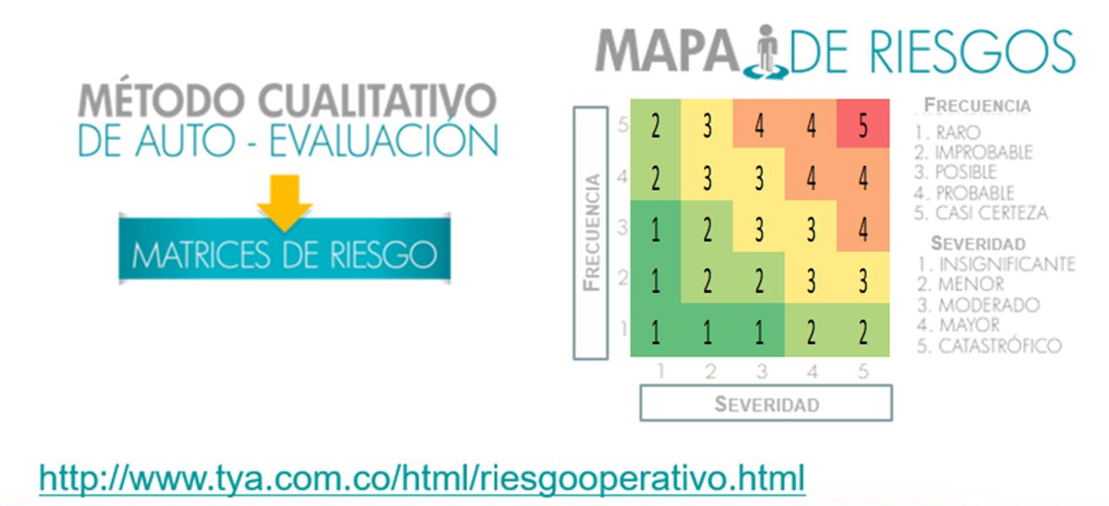
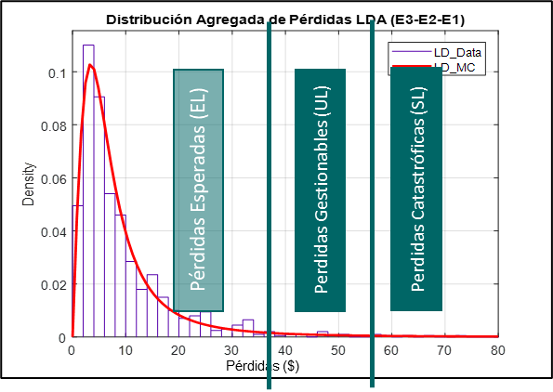
 |  |  |  | Impacto | Insignificantes | Menor | Moderado | Mayor | Catastrófico |  |  |  |  |  |  |  |  |  |  |  |  |  |  |  |  |  |  | ORC | 1 | 6 | 6 | 26.638403051 | 0.22523872728
 |  |  |  | Dj | 7.4126852337 | 6.444384408 | 5.8709676777 | 7.3617759488 | 11.621028148
 |  |  |  |  | Severidad | 6
 |  |  |  |  |  |  |  |  |  |  |  |  |  |  |  |  |  |  |  |  |  |  |  |  |  |  |  | 1:1 | Frecuencia | Severidad | ORC | ORC-LB | Relación
 |  |  |  |  |  |  |  |  |  |  |  |  |  |  |  |  |  |  |  |  |  |  |  |  |  |  |  | ORC | 1 | 6 | 6 | 20.446657189 | 0.29344650055

 |  |  |  |  |  |  |  |  |  |  |  |  |  |  |  |  |  |  |  |  |  |  |  |  |  |  |  | 1:2 | Frecuencia | Severidad | ORC | ORC-LB | Relación
 |  |  |  |  |  |  |  |  |  |  |  |  |  |  |  |  |  |  |  |  |  |  |  |  |  |  |  | ORC | 1 | 6 | 6 | 17.350784258 | 0.34580569448

 |  |  |  |  |  |  |  |  |  |  |  |  |  |  |  |  |  |  |  |  |  |  |  |  |  |  |  | 1:3 | Frecuencia | Severidad | ORC | ORC-LB | Relación
 |  |  |  |  |  |  |  |  |  |  |  |  |  |  |  |  |  |  |  |  |  |  |  |  |  |  |  | ORC | 1 | 6 | 6 | 16.318826614 | 0.36767349405

 |  |  |  |  |  |  |  |  |  |  |  |  |  |  |  |  |  |  |  |  |  |  |  |  |  |  |  | 1:0.75 | Frecuencia | Severidad | ORC | ORC-LB | Relación
 |  |  |  |  |  |  |  |  |  |  |  |  |  |  |  |  |  |  |  |  |  |  |  |  |  |  |  | ORC | 1 | 6 | 6 | 18.912282356 | 0.31725414665

 |  |  |  |  |  |  |  |  |  |  |  |  |  |  |  |  |  |  |  |  |  |  |  |  |  |  |  | 1:0.75 | Frecuencia | Severidad | ORC | ORC-LB | Relación
 |  |  |  |  |  |  |  |  |  |  |  |  |  |  |  |  |  |  |  |  |  |  |  |  |  |  |  | ORC | 1 | 6 | 6 | 26.638403051 | 0.22523872728

M.Gestion
 | Niveles de Impacto |  |  |  |  |  |  |  |  |  | Frecuencia | Matriz Impacto - Mapa de Riesgos |  |  |  |  | Frecuencia | Matriz Gestión - Mitigar el Riesgo (1:0.75)
 | Perd. Asumibles |  | Pérdidas No Esperadas (Gestión - Transferencia) |  |  |  | Pérdidas Catastróficas (Transferencia) |  |  |  | Casi Certeza | 2 | 3 | 4 | 4 | 5 | Casi Certeza | 1.5 | 3 | 4 | 4 | 5
Fallas Tecnológicas (Canales Electrónicos) | 1 |  | 2 |  | 3 |  | 4 |  | 5 |  | Probable | 2 | 3 | 3 | 4 | 4 | Probable | 1.5 | 4 | 4 | 4 | 4
Por Caida del Sistema de Cajeros | No Reporte de Transacciones - Un Cajero Electrónico NO Entregue el Dinero - No reporte de transacciones (0.730 - 2.073 U$) |  | Fallos de Comunicación - Fallos de Software (0.782 -4.367 U$) |  | Fallos de Hardware - Desperfectos Sorpresivos (2.073 - 10.330 U$) |  | Fraude Electrónico (4.367 -16.009 U$) |  | Caida del Sistema de Cajeros (10.330 - 16.848 U$) |  | Posible | 1 | 2 | 3 | 3 | 4 | Posible | 1 | 4 | 4 | 4 | 4
Por Fraude Electrónico |  |  |  |  |  |  |  |  |  |  | Improbable | 1 | 2 | 2 | 3 | 3 | Improbable | 1 | 4 | 4 | 4 | 4
Por Fallos de Comunicación |  |  |  |  |  |  |  |  |  |  | Raro | 1 | 1 | 1 | 2 | 2 | Raro | 1 | 1 | 1 | 2 | 2
Por Fallos de Software |  |  |  |  |  |  |  |  |  |  |  | Insignificantes | Menor | Moderado | Mayor | Catastrófico |  | Insignificantes | Menor | Moderado | Mayor | Catastrófico
Por Fallos de Hardware |  |  |  |  |  |  |  |  |  |  |  | Severidad |  |  |  |  |  | Severidad
Por Desperfectos Sorpresivos
Por no reporte de transacciones |  |  |  |  |  |  |  |  |  |  | Frecuencia | Matriz Gestión - Mitigar el Riesgo (1:1) |  |  |  |  | Frecuencia | Matriz Gestión - Mitigar el Riesgo (1:0.5)
 |  |  |  |  |  |  |  |  |  |  | Casi Certeza | 2 | 3 | 4 | 4 | 5 | Casi Certeza | 1 | 1.5 | 4 | 4 | 5
 |  |  |  |  |  |  |  |  |  |  | Probable | 2 | 3 | 3 | 4 | 4 | Probable | 1 | 1.5 | 1.5 | 4 | 4
 | Niveles de Gestión |  |  |  |  |  |  |  |  |  | Posible | 1 | 2 | 3 | 3 | 4 | Posible | 1 | 1 | 1.5 | 1.5 | 4
Actividades de Gestión | 1 | 2 | 3 | 4 | 5 | 6 | 7 | 8 | 9 | 10 | Improbable | 1 | 2 | 2 | 3 | 3 | Improbable | 1 | 1 | 1 | 1.5 | 1.5
Gestión a distancia transacciones | Gestión a distancia de las transacción - Gestión a distancia del software (Diario - Promedio (3 Años)) |  |  | Gestión del software punto - Mantenimiento en punto -Reparación en Punto (Gestión) - Reemplazo del Cajero Electrónico (Deterioro - Aseguramiento) - Reemplazo de Hardware (Gestión - Aseguramiento) - (Cada Semana - 14 Dias - Mes) |  |  |  |  | Reemplazo por Destrucción (Aseguramiento) - Reclamación Directa a la Entidad Aseguradora) |  | Raro | 1 | 1 | 1 | 2 | 2 | Raro | 1 | 1 | 1 | 2 | 2
Gestión a distancia del software |  |  |  |  |  |  |  |  |  |  |  | Insignificantes | Menor | Moderado | Mayor | Catastrófico |  | Insignificantes | Menor | Moderado | Mayor | Catastrófico
Gestión del software en punto |  |  |  |  |  |  |  |  |  |  |  | Severidad |  |  |  |  |  | Severidad
Mantenimiento en punto
Reparación en punto |  |  |  |  |  |  |  |  |  |  | Frecuencia | Matriz Gestión - Mitigar el Riesgo (1:2)
Reemplazo de Hardware |  |  |  |  |  |  |  |  |  |  | Casi Certeza | 4 | 6 | 4 | 4 | 5
Reemplazo Cajero Electrónico por Deterioro |  |  |  |  |  |  |  |  |  |  | Probable | 4 | 6 | 6 | 4 | 4
Destrucción del Cajero |  |  |  |  |  |  |  |  |  |  | Posible | 1 | 4 | 6 | 6 | 4
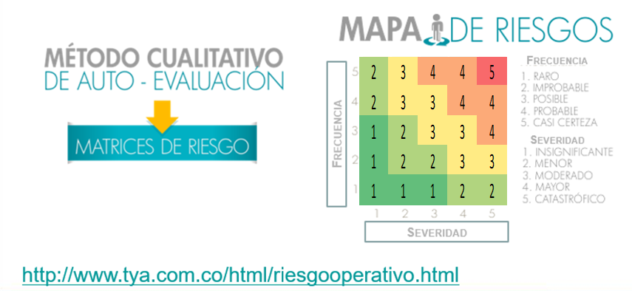
 |  |  |  |  |  |  |  |  |  |  | Improbable | 1 | 4 | 4 | 6 | 6
 |  |  |  |  |  |  |  |  |  |  | Raro | 1 | 1 | 1 | 2 | 2
 |  |  |  |  |  |  |  |  |  |  |  | Insignificantes | Menor | Moderado | Mayor | Catastrófico
 |  |  |  |  |  |  |  |  |  |  |  | Severidad

 |  |  |  |  |  |  |  |  |  |  | Frecuencia | Matriz Gestión - Mitigar el Riesgo (1:3)
 |  |  |  |  |  |  |  |  |  |  | Casi Certeza | 6 | 9 | 4 | 4 | 5
 |  |  |  |  |  |  |  |  |  |  | Probable | 6 | 9 | 9 | 4 | 4
 |  |  |  |  |  |  |  |  |  |  | Posible | 1 | 6 | 9 | 9 | 4
 |  |  |  |  |  |  |  |  |  |  | Improbable | 1 | 6 | 6 | 9 | 9
 |  |  |  |  |  |  |  |  |  |  | Raro | 1 | 1 | 1 | 2 | 2
 |  |  |  |  |  |  |  |  |  |  |  | Insignificantes | Menor | Moderado | Mayor | Catastrófico
 |  |  |  |  |  |  |  |  |  |  |  | Severidad

